汇总
公司全称 | (全部)
 |  | 电力BU
一级部门名称
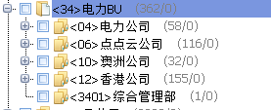
EHS部
TWINSEL (VIETNAM )TECHNOLOGY CO.,Ltd.
安全部
财务部 |  |  |  | 新项目
财务中心
采购部
采购开发部
仓储部
仓储物流部
产品研发中心
产品中心
创新中心
灯具销售中心 |  | 子公司
电池事业部
电池研发中心
电池制造
电商渠道部
电站运营部
动力设施部
法务部
风控法务部
风控中心 |  |  | 光伏BU
工程部
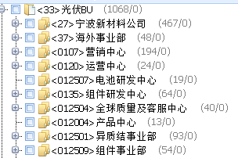
工程管理部
工程技术部
工程技术中心
工程交付中心
工程渠道部
供应链管理中心
国内营销部
海外营销部
户用储能小组
环保部
计划部
计划仓储
计划物流部
计划运营部
技术部
技术工程中心
技术品质部
技术支持部
兼职人员
经营计划部
经营计划中心
精益生产办公室
开发北区 |  |  | 总部职能
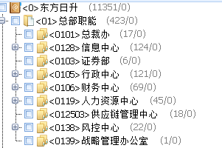
开发南区
劳务派遣
临时部门
欧洲拉美开发中心
批零渠道部
品管部
全球质量及客服中心
人力资源部
人力资源中心
融资交易部
设备部
生产部
生产中心
市场部
市场开发部
双一力（宁波）电池有限公司
双一力（天津）新能源有限公司
物流部
物流计划部
系统集成部
系统销售中心
项目技术支持部
项目交付管理部
项目交易部
项目开发投资部
销售支持中心
信息中心
行政部
行政中心
亚太开发中心
研发中心
业务开发部
业务拓展部
异质结事业部
营销中心
运维管理部
运营制造部
运营中心
战略管理办公室
证券部
制造中心
质量安全部
质量部
质量中心
智慧物联部
综合管理部
综合管理中心
总裁办
总经办
组件事业部
组件研发中心
组件制造
组件质量部
(空白)
总计

